关系图
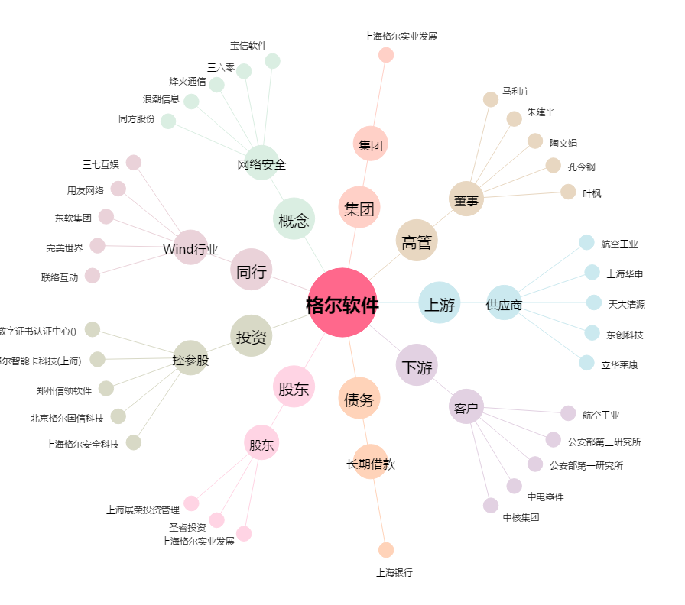
格尔软件[603232.SH] - 关系概览图

